datos
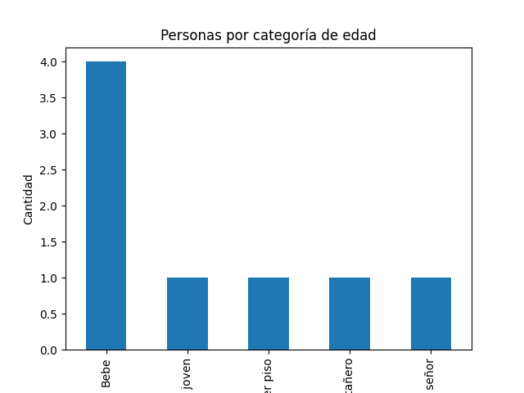
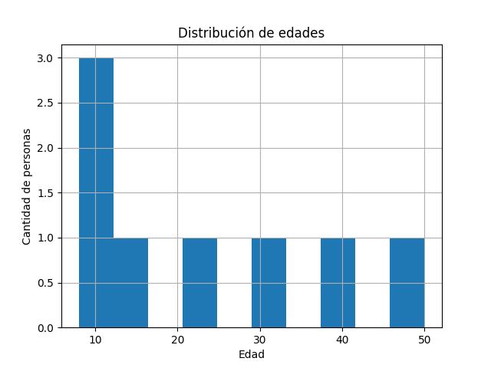
edad | categoria
15 | Bebe
22 | Adulto joven
30 | Tercer piso
12 | Bebe
40 | Treintañero
50 | Modo señor
8 | Bebe
10 | Bebe

